广播协议格式
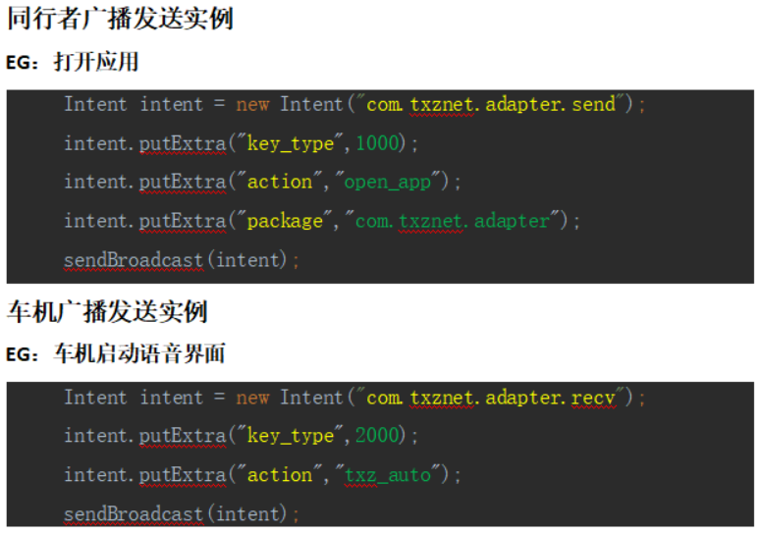
本协议针对接入同行者语音项目方案商，用于语音与车机系统之间的数据交换。 广播协议以Android组件BroadcastReceiver作为载体，分为同行者发送和同行者接收： 同行者发送：语音收到用户指令后，将指令以广播形式发送给车机。使用场景如调整音量、高度、打开应用和关闭应用等。 同行者接收：车机将同行者需要的状态发送给语音。如蓝牙状态通知、状态修改通知等。 1 通信ACTION 同行者发送：com.txznet.adapter.send 同行者接收：com.txznet.adapter.recv 2 通信内容 1）通信内容以key_type值区分模块，具体指令以键值形式存入intent中。 2）同行者发送key_type值以1000开始； 3）同行者接收（车机发送）key_type值以2000开始。 4）发送和接收后三位相同则为相同模块。 5）内容以key value形式存入intent中，其中key值多以action为区分，表示指令具体动作，其余键值为关键数据项。 * 所有字符串以小写形式存在。

